原理
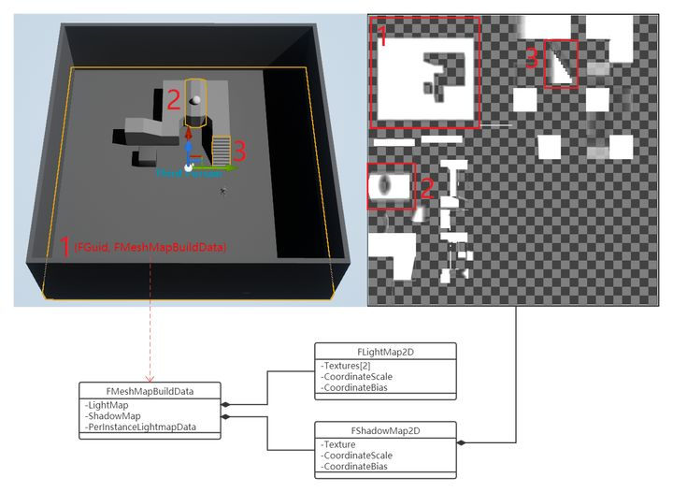
https://honghuafu.site/post/ue4/ue4-lightmap%E4%BB%8E%E7%83%98%E7%84%99%E5%88%B0%E6%B8%B2%E6%9F%93/

多个流关卡，每一个关卡保存自己依赖的lightmap

UE4预烘焙的光照信息存储在离线构建的贴图“簇”中，包含存储颜色信息的LightMap贴图和存储静态阴影信息的ShadowMap贴图。

LightMap贴图分为PC/主机平台使用的高质量(HQ)和移动平台使用的低质量(LQ)两种类型。从贴图格式上来说，高质量LightMap贴图格式为RGBA32，保留了Alpha通道用于存储亮度信息，而低质量LightMap贴图格式为RGB24，颜色通道预乘了亮度信息[1]。

ShadowMap贴图存储了场景静态的阴影遮挡关系，与实时Cascade Shadow Mapping结合计算阴影：CSM范围内的阴影通过实时计算得到，范围外的阴影从预烘焙的静态贴图中获取。ShadowMap贴图的RGBA通道可保存最多4个方向光的静态阴影。

UE4的实时阴影也叫ShadowMap，本文的ShadowMap都是指的静态ShadowMap，个人感觉Unity的ShadowMask叫法更合适。

在UE4的移动端灯光方案中，ShadowMap贴图只有1个通道的静态阴影生效，对应的贴图格式为G8，低质量LightMap贴图格式为RGB24，在默认的ASTC6x6压缩格式下，同尺寸不带Alpha通道和带Alpha通道的贴图内存占用是一样的（效果会有差异）[2]，能不能利用一下低质量LightMap贴图“浪费”的Alpha通道？把只有1个通道生效ShadowMap贴图合并进LightMap贴图Alpha通道，这样的话，移动端静态Mesh的烘焙光照渲染管线可以少一张ShadowMap贴图的内存占用和采样，提升渲染效率。

场景umap文件同级目录的BuiltData.uasset包含场景烘焙生成的数据
通过GWorld可以拿到运行时的烘焙数据，遍历所有静态烘焙Mesh的FMeshMapBuildData可以收集到所有关联的LightMapTexture和ShadowMapTexture。

参与烘焙的静态Mesh顶点的UV1保存LightMapUV，结合坐标CoordinateScale和CoordinateBias，“标识”Mesh在贴图中的采样区域。静态烘焙Mesh保存两套坐标CoordinateScale和CoordinateBias，分别用于LightMap和ShadowMap贴图的采样。

world怎么加载的
加载
 | bool UEngine::LoadMap( FWorldContext& WorldContext, FURL URL, class UPendingNetGame* Pending, FString& Error )
 |  | WorldPackage = LoadPackage(nullptr, *URL.Map, (WorldContext.WorldType == EWorldType::PIE ? LOAD_PackageForPIE : LOAD_None));

!!!!! | void UMapBuildDataRegistry::Serialize(FArchive& Ar) |  | 这个里面就是所有的lightmap信息
 |  | 初始化所有信息，里面有所有对象的数据信息
 |  |  | 里面包含了所有物体的渲染信息
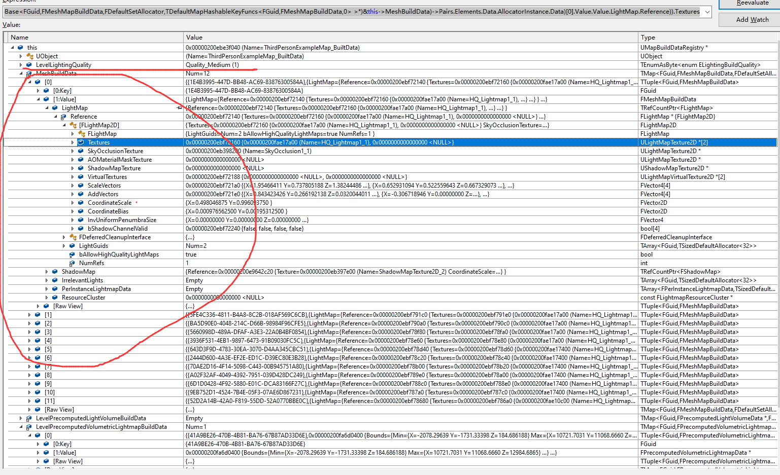

 | void ULevel::Serialize( FArchive& Ar )
 |  | 序列化其变量
 |  | UMapBuildDataRegistry* MapBuildData;

